Pasaporte - HC
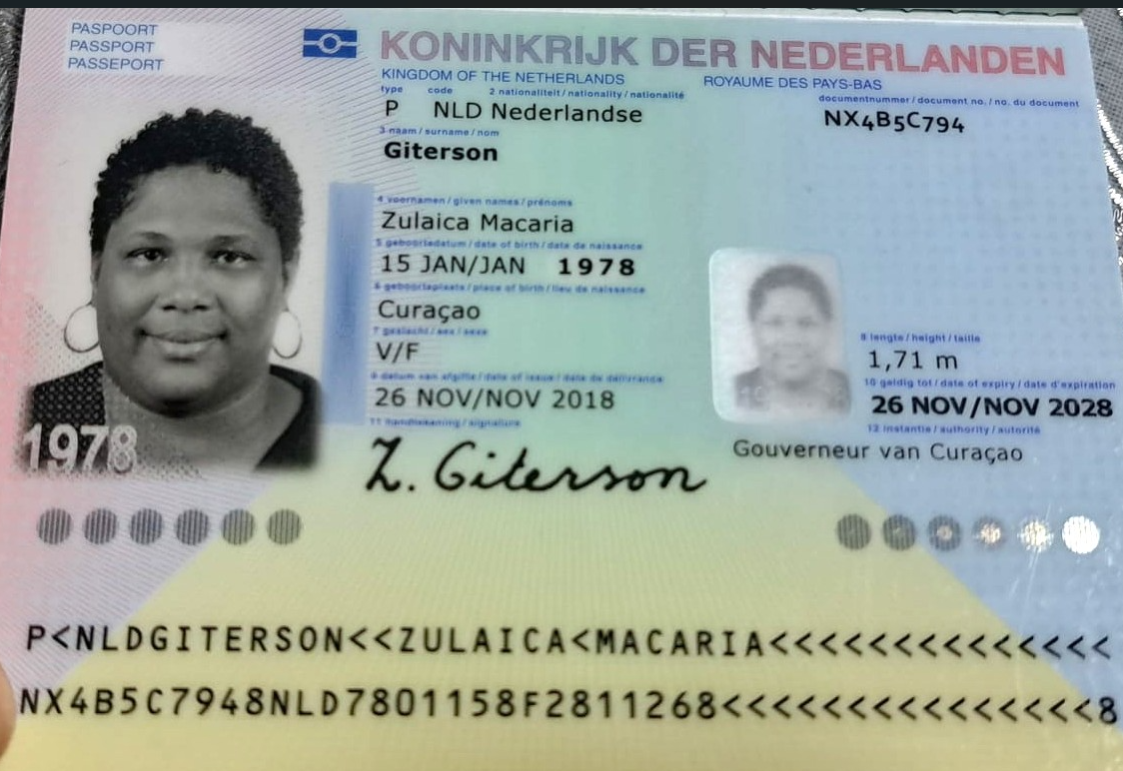

Nombre | Zulaica
Nombre | Macaria
Apellido | Giterson
Género: . | Femenino
Pasaporte | NX4B5C794
Fecha de nacimiento | 1978-01-15
Edad | 48
Estado civil | Single (Taken)
Dirección | Curaçao
Nacionalidad y domicilio: | Curaçao
Email: | Zulygit@hotmail.com
Teléfono | 599 9 528 1289
Profesión
RH | A +
Seguro | SVB
Peso | 136 Kl
Altura | 1.71 cm
Idioma | Papiamento y un poquito de Español

ITINERARIO
DIRECCIÓN | SEDE | PROVEEDOR | HORA
 |  |  |  | ITINERARIO:
 |  |  |  | Actividad | ACP horas | Traslado cerca | Traslado lejos
 |  |  |  | DOMINGO
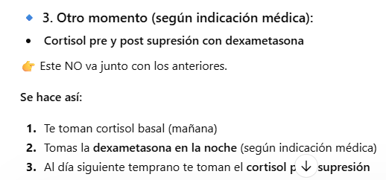
 |  |  |  | No desayunar
 |  |  |  | Traslado hotel- centro medico | 0.5 | 1
 | Las Vegas | Echavarria |  | Metanefrinas libres fraccionadas en plasma
 | Las Vegas | Echavarria |  | Aldosterona
 | Las Vegas | Echavarria |  | Renina actividad plasmática
 |  |  |  | Traslado centro medico- Hotel |  | 1
 |  |  |  | LUNES
 |  |  |  | No desayunar
 |  |  |  | Traslado hotel- centro medico | 0,3 | 1
Centro Comercial Gran Vía (zona El Poblado |  | Echavarria |  | Cortisol Pre y Post supresión con dexametasona
 |  |  |  | Traslado centro medico- Hotel |  | 1
 |  |  |  | Tarde Libre
 |  |  |  | Preparación endoscopia : No consumir alimentos solidos, no lacteos, no jugo con pulpa, no alcohol, no fumar ni tomar agua durante 8h antes del examen
 |  |  |  | MARTES
 |  |  |  | No desayunar
 |  |  |  | Traslado hotel- centro medico | 0.5 | 1
 |  | UNIDAD GASTROENTEROLOGICA |  | Esofagoduoendoscopia
 |  | UNIDAD GASTROENTEROLOGICA |  | Biopsia para la endoscopia
 |  |  |  | Traslado centro medico- Hotel |  | 1
 |  |  |  | MIERCOLES
 |  |  |  | Tiempo para desayunar
 |  |  |  | Traslado hotel- centro medico | 0.25 | 1
 |  | HPTU |  | Consulta con especialista en GASTROENTERÓLOGO
 |  | HPTU |  | Consulta con especialista en ENDOCRINOLOGÍA
 |  |  |  | Traslado centro medico- Hotel |  | 1
 |  |  |  | JUEVES
 |  |  |  | VIERNES
 |  |  |  | SABADO
 |  |  |  | DOMINGO
 |  |  |  |  | 1.25 | 8
 |  |  |  | TRASLADOS |  | 4

Confirmación
